Sheet1
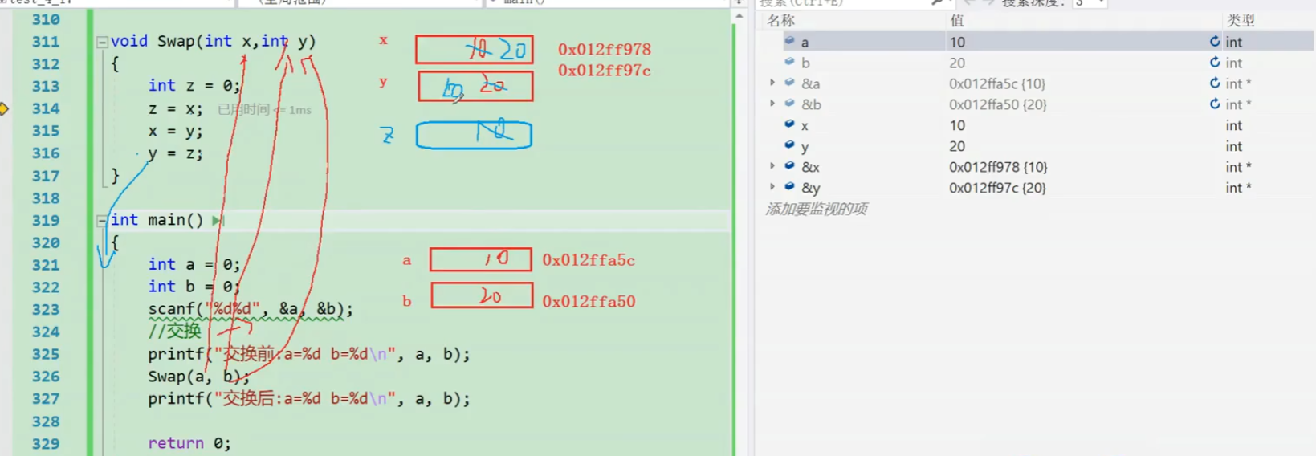
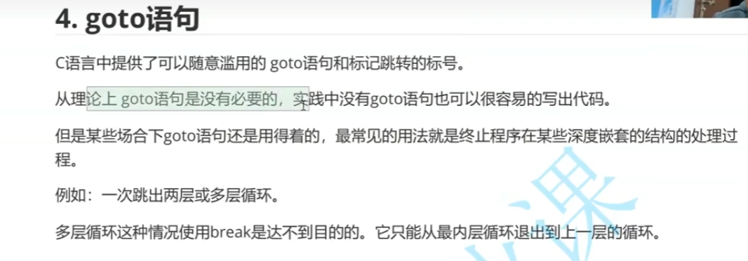
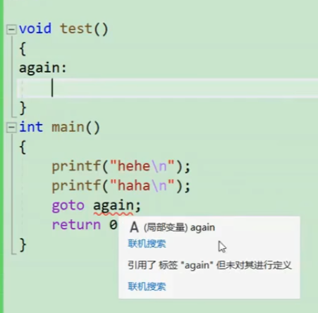

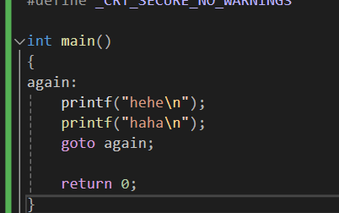

 |  |  |  |  |  |  |  | goto不能跨函数跳转

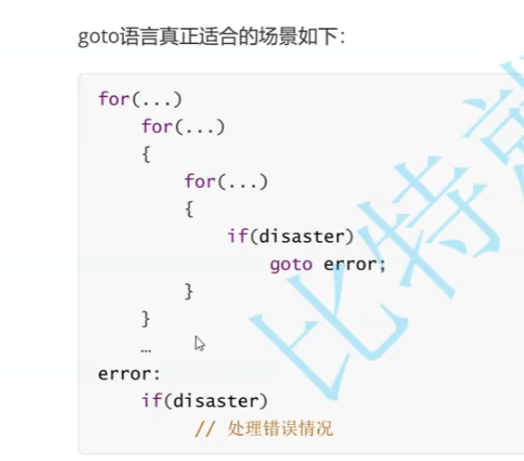

 |  |  |  | goto一次就跳出了，如果break就要像盗梦空间一样一层一层往回倒

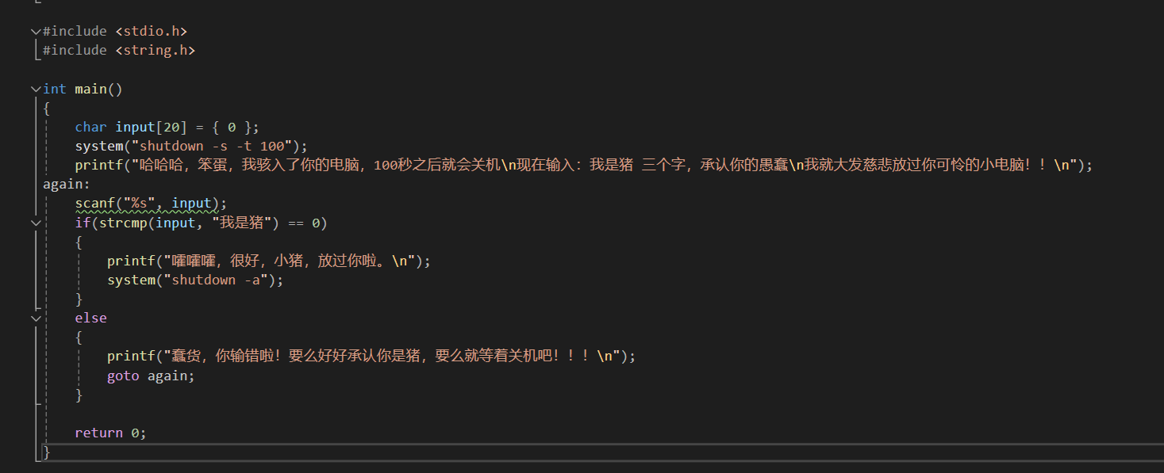

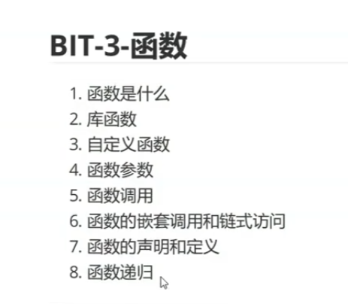

 |  | 函数来了！！！！非常重要！！！

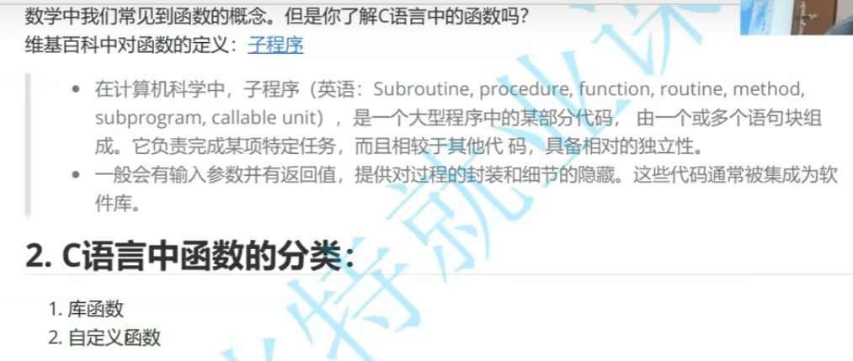

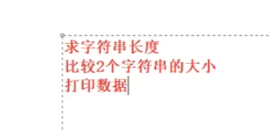
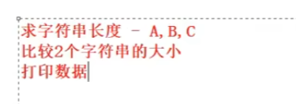

我们经常要进行这些操作是吧？ |  |  |  |  |  |  | ABC大佬都各自写了他们的代码，是不是冗余？是不是有BUG？

 | OK，那我们来组个库，没bug的，大家统一用这个
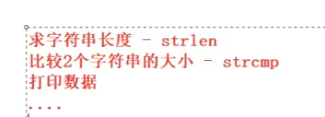

 |  |  |  |  | 是不是很nice？

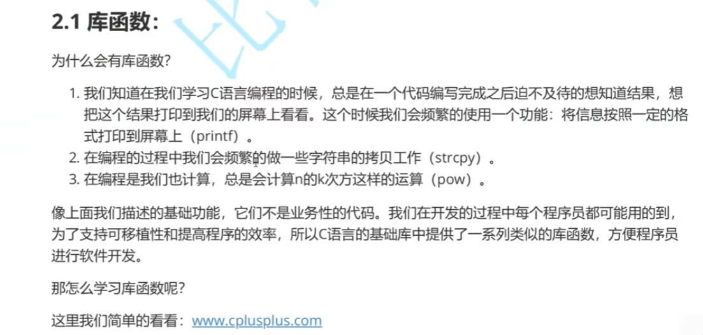

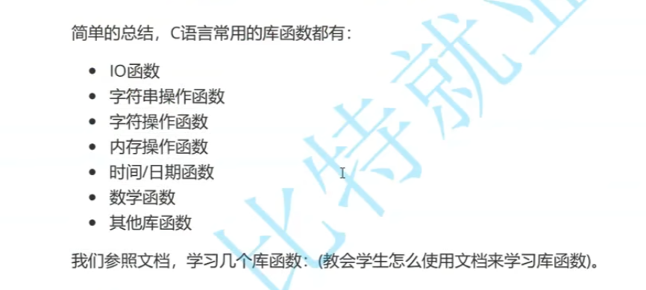

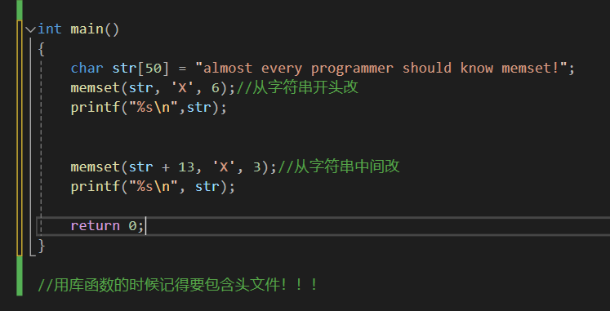
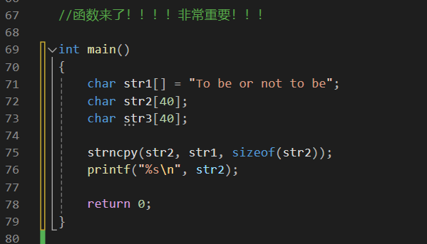

复制
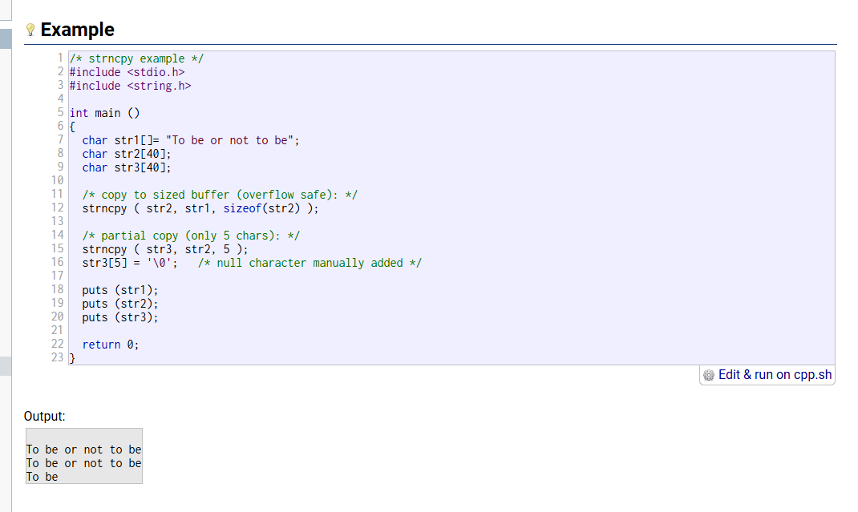
 |  |  |  |  |  |  | 替换



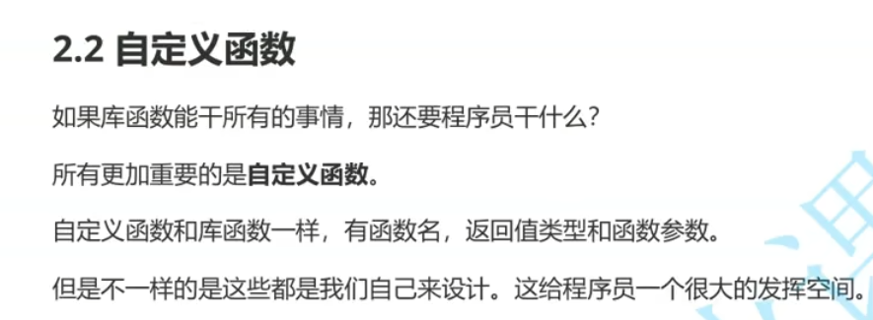

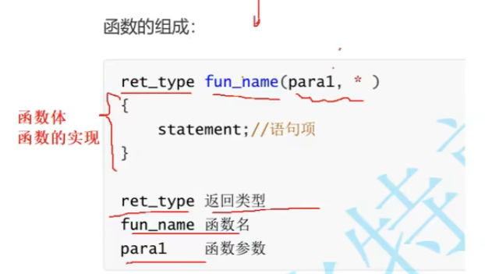
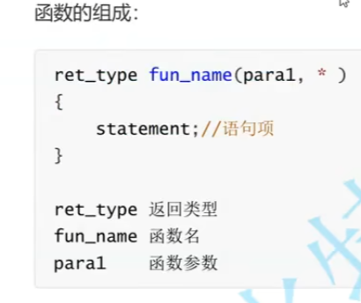

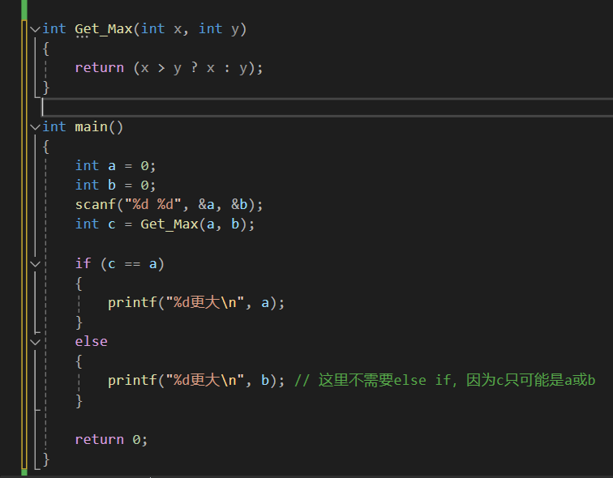

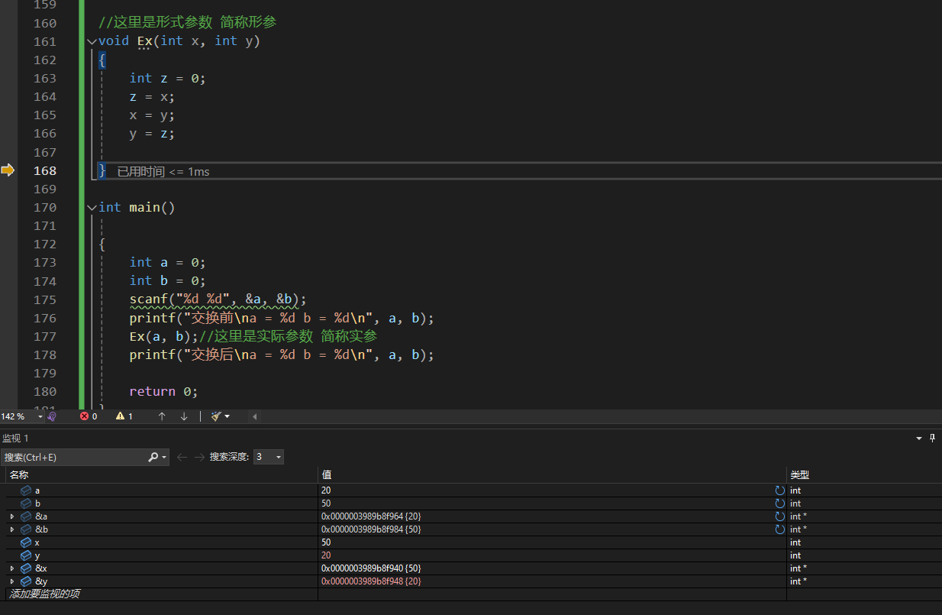

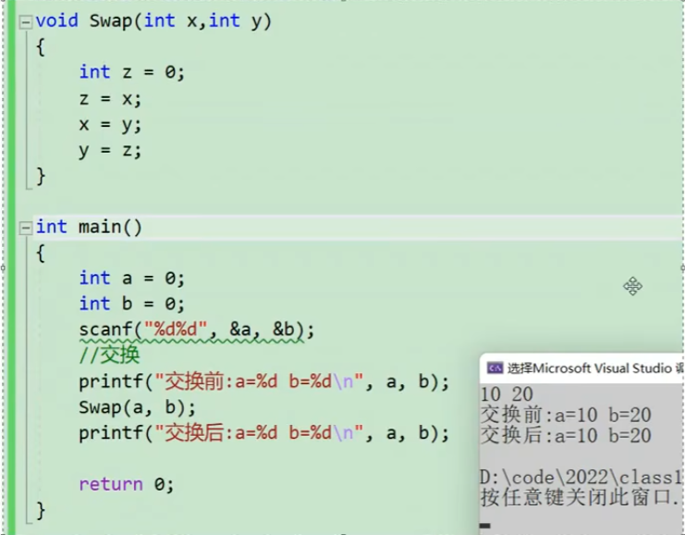

 |  |  | 为什么会这样？来，看——

 |  |  |  |  |  | 传参不传址，所以只把数据给了过去，但是它并不是原来那个数据，它是个复制体，复制体郑吒在恶魔小队再牛，关你中州队郑吒啥事呢？

 |  |  |  |  |  | 当实参传递给形参的时候，形参是实参的一份临时拷贝，所以对形参的修改不会影响实参

